Sheet1
新员工月度反馈表
姓名：张轩 | 部门：客户端技术部 | 入职时间：2019-11-4 | 评估时间：2019-12-4

模块 | 分类 | 评估指标 | 自评
 |  |  | 张轩
能力素质模型 | 核心能力 | 1、专业能力 | 9
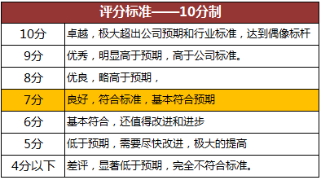
 |  | 2、业务理解 | 9
 |  | 3、行业认知 | 8
 | 基本素质 | 4、沟通表达 | 9
 |  | 5、学习/提炼 | 9
 |  | 6、心态/胸怀 | 9
价值观与态度模型 | 态度 | 7、执行力 | 9
 |  | 8、用心专注 | 9
 |  | 9、尽职尽责 | 9
 |  | 10、团队融入 | 8
 | 价值观 | 11、正直诚信 | 9
 |  | 12、用户第一 | 8
 |  | 13、团队合作 | 9
 |  | 14、拼搏进取 | 8
绩效评估模型 | 业绩贡献 | 15、工作质量 | 8
 |  | 16、绩效产出 | 9
 | 能力建设 | 17、人才培养 | 9
 |  | 18、流程制度优化 | 9

本人工作总结 （必填） | 本人总结：入职第一个月，主要是在团队融入方面和工作接受状态两点。团队融入，对自己部分以及工作中需要涉及到的交流的人员，都能够很好的进行相关沟通，慢慢的对整个团队的人员和氛围进行接受融入。工作接受方便，主要是对项目的代码进行理解，熟悉，并在实际的工作中，做进一步的实践和任务。并且都能完整完成任务。

